Заказ 590-Екатеринбург-Октябрь
Заказ 590-Екатеринбург-Октябрь
Поставщик: Полки алюминий |  |  | SKU | 13
Кабинет: ИП Овсянников |  |  | Штук | 15032
Адрес Фабрики: Uma Industrial Park in Liubu City, Zhejiang Province, Innovation Street, Yagefei Bathroom |  |  | Коробов | 394 | Сумма | 151072
Контакт поставщика: Director Deng Junfeng 13336860388 350482666@qq.com |  |  | Объем, м3 | 66.671 | Вес, кг | 8069.2

N | Фото товара 产品照片 | Стикер товара 商品标签 | Артикул 货号 | Наименование 名称 | ШК 条码 | Кол-во, шт 数量 | Цена 单价 | Сумма 金额 | Штук в коробе 每箱数量 | Коробов 箱数 | Размер короба 外箱尺寸 | Вес короба, кг 单箱毛重 | Вес партии, кг 总重量 | Объем короба, м3 单箱体积 | Объем партии, м3 总体积 | Материал 材料 | Цвет 颜色 | Размер товара 产品尺寸 | Упаковка 包装 | Флаер 传单 | Коробка / макет 包装盒/刀版 | Комментарий 备注
1 |  |  | 2 прямые полки черные пластик | 2 прямые полки черные пластик | 2047922337836 | 1240 | 6 | 7440 | 40 | 31 | 63*32.5*76 | 19.5 | 604.5 | 0.15561 | 4.82391 | ПЛАСТИК/塑胶制品 | Черный / 黑色的 |  | Короб: 63*32.5*76; PCS/CTN: 40.0; G.W.: 19.5 кг; CBM: 0.15561 | Скачать | Брендированная коробка | Из контейнера/фуры: 3 контейнер Екат
2 |  |  | 2 прямые полки черные с крючками | 2 прямые полки черные с крючками | 2041780516501 | 2880 | 11.7 | 33696 | 40 | 72 | 63×32.5×76 | 24 | 1728 | 0.15561 | 11.20392 | алюминий (металл) 铝材 | Черный / 黑色的 |  | Короб: 60*26*78; PCS/CTN: 40.0; G.W.: 24 кг; CBM: 0.12168 | Скачать | Брендированная коробка | Из контейнера/фуры: 3 контейнер Екат
3 |  |  | 2 черные треугольные полки | 2 черные треугольные полки | 2039670520202 | 2160 | 13 | 28080 | 40 | 54 | 64*46.5*63 | 23.1 | 1247.4 | 0.187488 | 10.124352 | алюминий (металл) 铝材 | Черный / 黑色的 |  | Короб: 64*46.5*63; PCS/CTN: 40.0; G.W.: 23.1 кг; CBM: 0.187488 | Скачать | Брендированная коробка | Из контейнера/фуры: 3 контейнер Екат
4 |  |  | 2 черные треугольные полки пластик | 2 черные треугольные полки пластик | 2047922349839 | 1080 | 6 | 6480 | 40 | 27 | 64*46,5*63 | 20.9 | 564.3 | 0.187488 | 5.062176 | ПЛАСТИК/塑胶制品 | Черный / 黑色的 |  | Короб: 64*46,5*63; PCS/CTN: 40.0; G.W.: 20.9 кг; CBM: 0.187488 | Скачать | Брендированная коробка | Из контейнера/фуры: 3 контейнер Екат
5 | 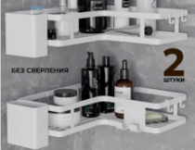 | 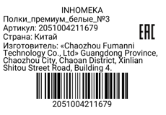 | Полки_премиум_белые_№3 | Полки_премиум_белые_№3 | 2051004211679 | 1088 | 13 | 14144 | 32 | 34 | 58×58×58 | 22 | 748 | 0.195112 | 6.633808 | ПЛАСТИК/塑胶制品 | Белый / 白色的 |  | Короб: 57х57х58; PCS/CTN: 32.0; G.W.: 22.0 кг; CBM: 0.188 | Скачать | Брендированная коробка | Из контейнера/фуры: 3 контейнер Екат
6 | 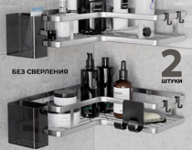 | 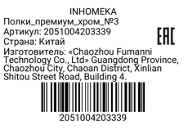 | Полки_премиум_хром_№3 | Полки_премиум_хром_№3 | 2051004203339 | 736 | 16 | 11776 | 32 | 23 | 58×58×58 | 22 | 506 | 0.195112 | 4.487576 | Пластик塑料 | Хром铬色 |  | товар упаковать в брендированную коробку с уже напечатанным штрихкодом, крючки и крепления упаковать в пакетики, в коробку положить наш флаер формата а5 цветной двусторонний | Скачать | Стандартная упаковка | Из контейнера/фуры: 3 контейнер Екат
7 | 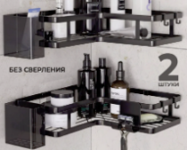 |  | Полки_премиум_черные_№3 | Полки_премиум_черные_№3 | 2051004196259 | 1088 | 12 | 13056 | 32 | 34 | 58×58×58 | 22 | 748 | 0.195112 | 6.633808 | ПЛАСТИК/塑胶制品 | Черный / 黑色的 |  | Короб: 57х57х58; PCS/CTN: 32.0; G.W.: 22.0 кг; CBM: 0.188 | Скачать | Брендированная коробка | Из контейнера/фуры: 3 контейнер Екат
8 |  | 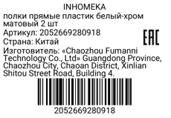 | полки прямые пластик белый-хром матовый 2 шт | полки прямые пластик белый-хром матовый 2 шт | 2052669280918 | 720 | 8 | 5760 | 40 | 18 | 63*32,5*76 | 16.4 | 295.2 | 0.15561 | 2.80098 | Пластик塑料 | Белый с серебристым白色配银色 |  | Комплект: 2 полки, 4 крепления, 4 крючка; Проверить качество: сварка, окраска, геометрия, без ржавчины 套装：2个置物架，4个固定件，4个挂钩；检查质量：焊接平整，喷漆均匀，尺寸准确，无生锈 | Скачать | Стандартная упаковка | Из контейнера/фуры: 3 контейнер Екат
9 |  | 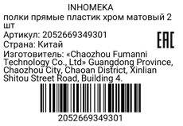 | полки прямые пластик хром матовый 2 шт | полки прямые пластик хром матовый 2 шт | 2052669349301 | 1440 | 8 | 11520 | 40 | 36 | 63*32,5*76 | 16.4 | 590.4 | 0.15561 | 5.60196 | Пластик塑料 | Хром铬色 |  | Комплект: 2 полки, 4 крепления, 4 крючка; Проверить качество: сварка, окраска, геометрия, без ржавчины 套装：2个置物架，4个固定件，4个挂钩；检查质量：焊接平整，喷漆均匀，尺寸准确，无生锈 | Скачать | Стандартная упаковка | Из контейнера/фуры: 3 контейнер Екат
10 | 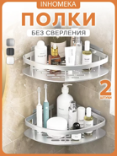 | 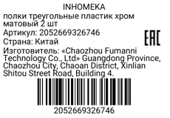 | полки треугольные пластик хром матовый 2 шт | полки треугольные пластик хром матовый 2 шт | 2052669326746 | 920 | 8 | 7360 | 40 | 23 | 64*46,5*63 | 16.8 | 386.4 | 0.187488 | 4.312224 | Пластик塑料 | Хром铬色 |  | Комплект: 2 полки, 4 крепления, 4 крючка; Проверить качество: сварка, окраска, геометрия, без ржавчины 套装：2个置物架，4个固定件，4个挂钩；检查质量：焊接平整，喷漆均匀，尺寸准确，无生锈 | Скачать | Стандартная упаковка | Из контейнера/фуры: 3 контейнер Екат
11 |  |  | полки треугольные с крючками пластик белые 2 шт | полки треугольные с крючками пластик белые 2 шт | 2052669313029 | 560 | 7 | 3920 | 40 | 14 | 70×53×32 | 15.5 | 217 | 0.11872 | 1.66208 | Пластик塑料 | Белый白色 |  | Комплект: 2 полки, 4 крепления, 4 крючка; Проверить качество: сварка, окраска, геометрия, без ржавчины 套装：2个置物架，4个固定件，4个挂钩；检查质量：焊接平整，喷漆均匀，尺寸准确，无生锈 | Скачать | Стандартная упаковка | Из контейнера/фуры: 3 контейнер Екат
12 | 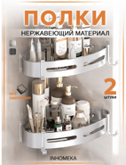 | 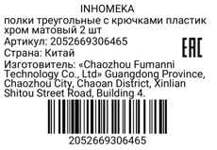 | полки треугольные с крючками пластик хром матовый 2 шт | полки треугольные с крючками пластик хром матовый 2 шт | 2052669306465 | 560 | 8 | 4480 | 40 | 14 | 70×53×32 | 15.5 | 217 | 0.11872 | 1.66208 | Пластик塑料 | Хром铬色 |  | Комплект: 2 полки, 4 крепления, 4 крючка; Проверить качество: сварка, окраска, геометрия, без ржавчины 套装：2个置物架，4个固定件，4个挂钩；检查质量：焊接平整，喷漆均匀，尺寸准确，无生锈 | Скачать | Стандартная упаковка | Из контейнера/фуры: 3 контейнер Екат
13 | 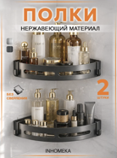 | 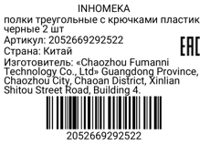 | полки треугольные с крючками пластик черные 2 шт | полки треугольные с крючками пластик черные 2 шт | 2052669292522 | 560 | 6 | 3360 | 40 | 14 | 70×53×32 | 15.5 | 217 | 0.11872 | 1.66208 | Пластик塑料 | Черный黑色 |  | Комплект: 2 полки, 4 крепления, 4 крючка; Проверить качество: сварка, окраска, геометрия, без ржавчины 套装：2个置物架，4个固定件，4个挂钩；检查质量：焊接平整，喷漆均匀，尺寸准确，无生锈 | Скачать | Стандартная упаковка | Из контейнера/фуры: 3 контейнер Екат

